벤포드 분석
분석 계정과목: | 54_외상매입금(25100)
금액 기준열: | 대변

벤포드 법칙 분석 결과
첫째 자리 수 | 실제 건수 | 실제 분포 (%) | 벤포드 분포 (%) | 차이 (%)
1 | 27 | 35.1 | 30.1 | 5
2 | 13 | 16.9 | 17.6 | -0.7
3 | 8 | 10.4 | 12.5 | -2.1
4 | 9 | 11.7 | 9.7 | 2
5 | 7 | 9.1 | 7.9 | 1.2
6 | 5 | 6.5 | 6.7 | -0.2
7 | 5 | 6.5 | 5.8 | 0.7
8 | 3 | 3.9 | 5.1 | -1.2
9 | 0 | 0 | 4.6 | -4.6

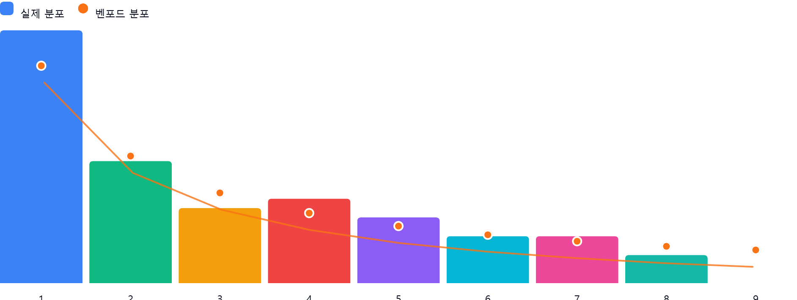

AI 감사인 의견
제시해주신 ‘54_외상매입금(25100)’ 계정에 대한 벤포드 법칙 분석 결과를 바탕으로, 회계 감사인의 관점에서 다음과 같이 검토 의견을 드립니다.

---

### 1. 전반적 평가
해당 데이터의 총 건수는 77건으로, 벤포드 법칙의 통계적 유의성을 확보하기 위한 최소 기준(보통 50~100건 이상 권장)에는 부합합니다.

* **분석 결과:** 전체적인 분포를 보면 1로 시작하는 데이터의 비중이 가장 높고, 뒤로 갈수록 점차 낮아지는 벤포드 법칙의 기본 형태를 어느 정도 유지하고 있습니다.
* **평가:** 1, 4, 9에서 상대적으로 큰 편차를 보이고 있으나, 데이터 수(77건)가 충분히 크지 않아 발생하는 우연한 변동 가능성을 배제할 수 없습니다. 다만, **'9'로 시작하는 데이터가 단 한 건도 없다는 점**은 통계적으로 다소 이례적이며, 실무적인 확인이 필요한 수준입니다.

### 2. 특이사항 및 잠재적 위험 분석

* **'9'로 시작하는 데이터 부재 (-4.6%):**
* **의미:** 이론적으로는 전체 데이터의 약 4.6%가 9로 시작해야 하나, 실제로는 0건입니다.
* **잠재적 위험:** 특정 금액대(90만 원대, 900만 원대 등)의 거래가 의도적으로 회피되었거나, 내부 통제 과정에서 승인 한도나 결재 라인을 회피하기 위해 금액을 조정(분할 결제 등)했을 가능성이 있습니다.
* **'1'로 시작하는 데이터의 과다 (+5.0%):**
* **의미:** 벤포드 법칙에서 '1'의 예상 비율은 30.1%이나, 실제로는 35.1%로 나타났습니다.
* **잠재적 위험:** 일반적으로 1로 시작하는 금액이 과다할 경우, 거래처별 매입 단가가 특정 금액대(예: 100만 원~199만 원)에 집중되어 있거나, 내부적으로 승인 절차가 완화되는 특정 금액 이하로 거래를 맞췄을 가능성을 시사합니다.

### 3. 권고사항

데이터 분석만으로는 부정이나 오류를 단정할 수 없으므로, 다음과 같은 후속 절차를 권장합니다.

1. **데이터 건수 보완:** 현재 77건은 표본이 작아 통계적 오류가 발생하기 쉽습니다. 가능하시다면 전체 데이터 기간을 연간 단위로 늘려 100~200건 이상의 표본을 확보하여 재분석하시기 바랍니다.
2. **'9'로 시작하는 금액대 조사:** 900,000원~999,999원 사이(혹은 9,000,000원 등)의 금액으로 생성된 전표가 있는지 전수 조사하십시오. 만약 해당 금액대가 누락된 것이 아니라면, 시스템상 특정 금액 이하로 거래를 강제하는 로직이 있는지 확인이 필요합니다.
3. **금액대별 샘플링 감사:** '1'로 시작하는 항목 중 가장 빈도가 높은 상위 10개 거래처를 선정하여, **세금계산서 발행일자와 외상매입금 계상일자가 일치하는지, 결제 조건이 표준 계약과 부합하는지** 증빙 서류를 대조 검증하십시오.
4. **분할 결제 징후 확인:** 동일 거래처에 대하여 동일 날짜 혹은 인접한 날짜에 결제된 금액의 합계가 특정 금액(예: 1,000만 원)을 맞추기 위해 나누어 처리된 건이 있는지 확인하시기 바랍니다.

---
**주의사항:** 벤포드 법칙은 이상 징후를 발견하는 '스크리닝 도구'일 뿐, 그 자체로 부정의 직접적인 증거는 아닙니다. 분석 결과를 바탕으로 회계적 실체성을 확인하는 절차를 병행하시기 바랍니다.

